tutorial e verificação
tutorial

1 - Abra o sistema de pedidos, na parte quadro de cestantes

2 - Selecione exatamente o dia da entrega
ex:

3 - Clique em selecionar tabela e abra uma nova aba na planilha financeira para colar

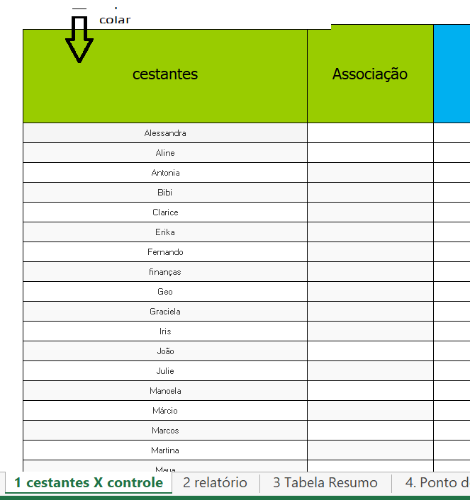
4 - selecione os cestantes e cole na coluna "cestante" da aba cestantes X controle

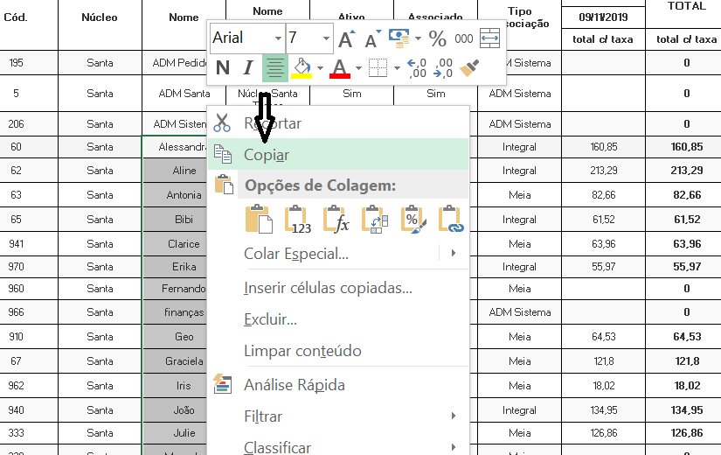

5 - Selecione o tipo de associação e cole na aba "associação" ao lado da aba cestantes
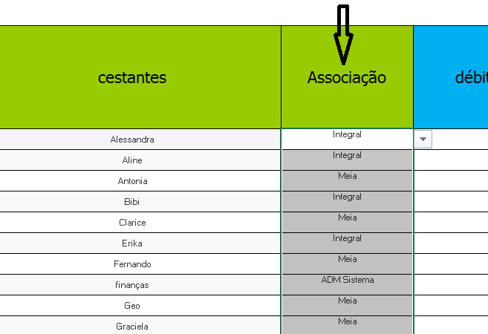

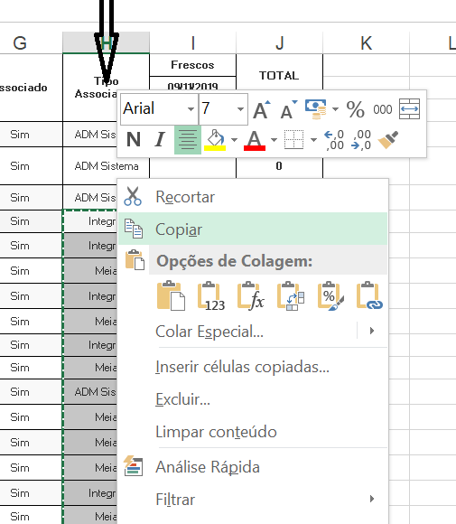

6 - Pegue os débitos e créditos do fim do mês anterior (se houver) e transfira para a planilha atual, na coluna débitos/créditos. É preciso usar a opção colar especial- valores
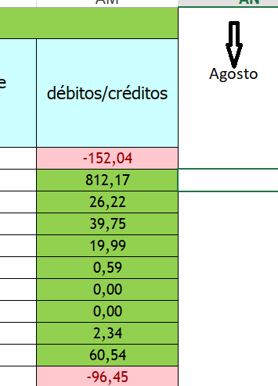

setembro
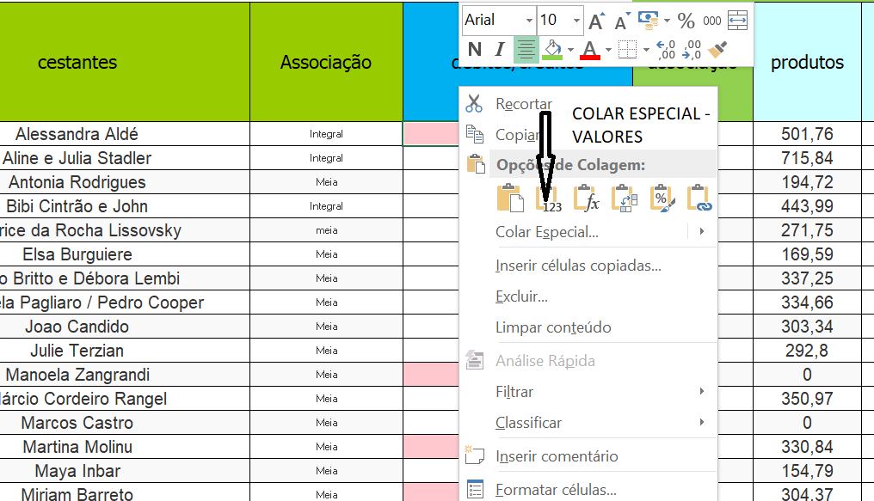

7- Pegue o caixa do núcleo do mês anterior (se houver), na aba "relatório", e transfira para a linha 4 da aba "relatório" , 1° entrega

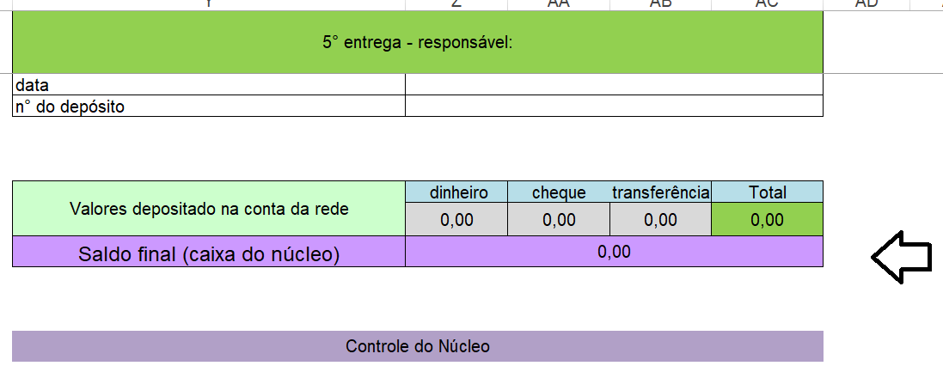
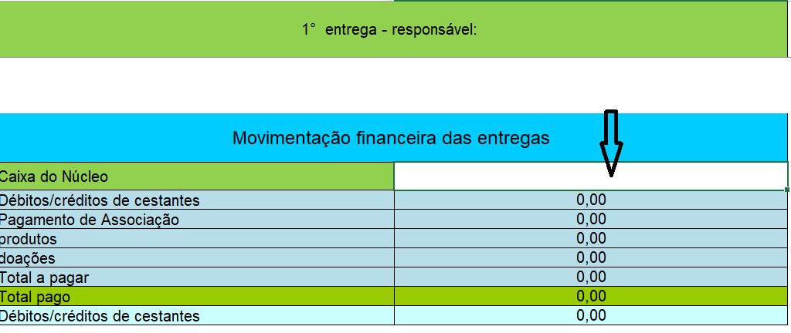

8 - selecione o total da última coluna da planilha que foi transferida do quadro de cestantes e cole na coluna produtos
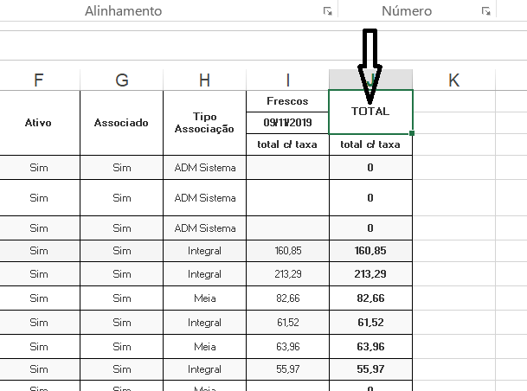

9 - No quadro de cestantes, escolha a opção do dia anterior ao dia da entrega de secos - vai aparecer o quadro das associações
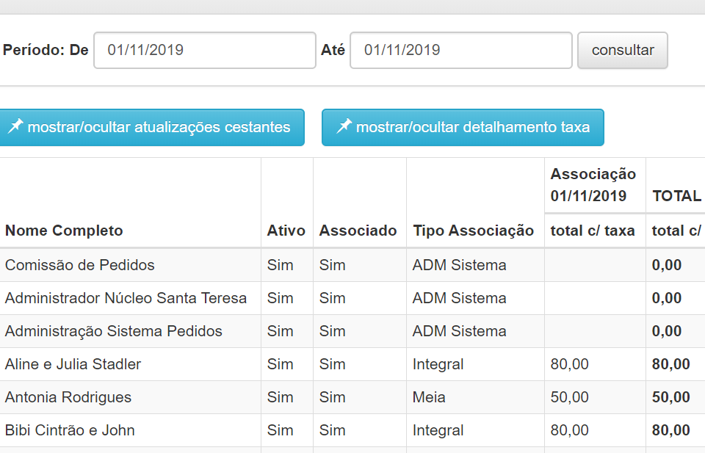

10 - copie esse quadro e abra uma nova aba para colar

11- selecione a coluna"total" e cole na coluna "associações" da aba cestantes X controle

12 - Nunca se esqueça de verificar se as linhas estão coincidindo, as vezes a entrada de um cestante tardiamente pade acarretar uma alteração para os núcleos com mais de uma entrega

13- Exclua as abas que foram utilizadas para apoio

14- Coloque alguma eventual doação que não esteja dentro dos pedidos, do projeto "campo e cidade"

15- Coloque o valor pago por cada cestante, assim como a modalidade de pagamento

16- Esse valor precisa ser pago até a segunda-feira seguinte ao dia da entrega, até as 17:00 hs

17- Na aba Relatório, coloque as despesas do núcleo
despesas do núcleo com a Rede, se houver
especifique se o núcleo pagou a algum produtor

18- Se houver pagamento de cestantes direto para produtores, coloque na caixa "pagamento de cestante a produtores"

19- A linha 65 da aba relatório vai dar o valor a ser depositado, que é o valor que os cestantes pagaram diretamente para o responsável, menos as despesas no núcleo

20- Especifique como o depósito foi feito nas caixas "prestações de contas para a rede"

21- A linha 111 vai dar o saldo final, ou seja, a diferença entre o valor que deveria ser depositado, e o que reamente foi. Esse valor, seja ele positivo ou negativo, vai ser carregado para a próxima entrega, em caixa do núcleo. Quando muda o mês, ele precisa ser carregado manualmente

22- na aba 4, ponto de equibrio, selecione o tipo de núcleo

23- Conferir se os limites foram respeitados, ajustar a associação caso não tenham sido extrapolados

24- Compartilhe o relátório com os cestantes do seu núcleo, para ficar uma relação transparente e todos também possam tomar ciencia da aba 4, ponto de equilíbrio

25- Mande o relatório pronto e validado para o e-mail das finanças até o sábado seguinte ao da entrega, impreterivelmente
comissao-financas-rede-ecologica@googlegroups.com

VERIFICAÇÃO

PASSO A PASSO PARA VERIFICAÇÃO RELATÓRIOS FINANCEIROS DOS NÚCLEOS (SISTEMA DE PEDIDOS E PLANILHA):

1) Iniciar conferindo se aba 2.Relatório, o Caixa do Núcleo precisa coincidir com o fechamento do Caixa do Núcleo do mês anterior

2) Na aba1.Relatório, os Débitos/créditos de cestantes precisam coincidir com o fechamento do mês anterior da aba 1.Cestantes X Controle

3) Na aba 1.Cestantes X Controle , os valores da coluna dos Produtos precisam coincidir exatamente com os valores do Quadro de Cestantes correspondente a data da entrega no Sistema de Pedidos (não tem porque ser diferente)

4) Se algum Cestante ultrapassou o Limite de Secos definido pelo seu tipo de Associação, verificar se foi feito o ajuste no valor da mensalidade na “Entrega ao Cestante” da chamada de Associação do mês correspondente no Sistema de Pedidos e na coluna Associação da aba 1.Cestantes X Controle da planilha

Limite secos:
Integral, Quinzenal e Mensal R$ 550; Meia Associação R$250; Popular R$ 150
!!! ultrapassando este limite em até 50%, paga-se o valor de meia associação a mais; ultrapassando-se em mais de 50%, paga-se uma associação inteira a mais.

5) Todas Associações devem ser preenchidas na semana de entrega de secos, copiando os nomes dos cestantes e tipos de associação do Quadro de Cestantes no Sistema de Pedidos para a coluna de Cestantes ) e de Associações na aba 1.Cestantes X Controle da planilha, e os valores das associações )

6) Caso haja algum extravio de produtos na entrega, o núcleo será responsabilizado, esse valor deve ser repartido entre os cestantes que fizeram pedido na semana da entrega e registrado na chamada correspondente no Sistema de Pedidos.

7) Na aba 2.Relatório, validar as despesas do núcleo ), algumas vezes não fazem sentido. Ex: núcleo com 2 entregas, mas teve 3 vezes transporte

8) Na aba 2.Relatório, verificar em Depósitos para Rede se os depósitos foram realizados de acordo com item “Receitas - despesas - transferência diretas = valor a ser depositado”

9) Verificar no Extrato Bancário (pasta compartilhada) se o depósito foi realizado de acordo com os comprovantes relacionados na aba 2.Relatório - Prestações de Contas para Rede (linha 68)

10) Comunicar Comissão de Pendências, Finanças e Gestores do núcleo:
10.1) Em caso de valores altos de inadimplências de cestantes. Se não houver justificativa do cestante, o mesmo ficará INATIVO no Sistema de Pedidos, nesta situação os pedidos serão realizados com valor de Não Associado até acertar o débito
10.2) Se identificado que o núcleo está deficitário na aba 4.Ponto de Equilíbrio da planilha para que se busque a sustentabilidade do núcleo

PRAZOS DO RESPONSÁVEL PELAS ENTREGAS E FINANÇAS DOS NÚCLEOS:

CESTANTES: Pagar e enviar comprovante de pagamento dos produtos para responsável pelas entrega no limite de segunda-feira às 17h após entrega. O ideal é que o pagamento seja realizado antes da entrega ou no sábado!

RESPONSÁVEL PELAS ENTREGAS:
- Comunicar na segunda-feira após 17h, a pessoa que torna CESTANTE INATIVO no Sistema de Pedidos em caso de inadimplência sem justificativa.

- Preencher no campo de ADM -> ENTREGAS no Sistema de Pedidos: Recebido pelo Núcleo, Entregue aos Cestantes e Associação referente a chamada, assim como justificar Divergências até segunda-feira às 23h59 após a entrega

- Realizar DEPÓSITO DA ENTREGA na conta da Rede Ecológica até quarta às 12h, preferencialmente os valores em dinheiro podem ser depositados nas segundas após entrega

- Enviar a planilha do relatório financeiro com dados da entrega e depósitos para o Responsável pela finanças DO NÚCLEO até quartas às 22h

RESPONSÁVEL PELA FINANÇAS DO NÚCLEO:
- Verificar RELATÓRIO FINANCEIRO DO NÚCLEO de acordo com o passo a passo da Finanças e enviar para e-mail até sábado às 22h seguinte a entrega para <comissao-financas-rede-ecologica@googlegroups.com>

- Tornar cestante inadimplente como INATIVO no Sistema de Pedidos até terças às 12h

